상품제안서
글라스락 센스 직사각 5조 세트(4조+세척솔1) | 상품코드: S48152

 |  |  |  |  |  |  | 02-713-8555 | www.synergygift.co.kr
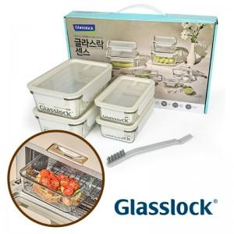

【상세/제작정보】

【인쇄/포장옵션】 | 스티커 / 포장지포장

【공급단가】 | 수량 | 18~ | 50~ | 100~ | 300~ | 500~
*VAT별도 | 단가 | 26,490원 | 25,460원 | 24,210원 | 23,590원 | 23,180원

【상품 URL】 | https://www.synergygift.co.kr:443/src/goods_detail.php?gdno=48152

